別紙①
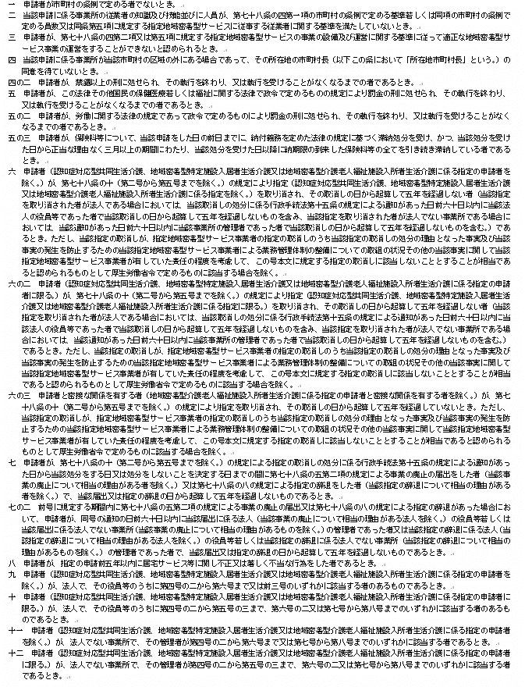
（別紙①：地域密着型サービス事業所向け）
 | 介護保険法第７８条の２第４項

別紙②
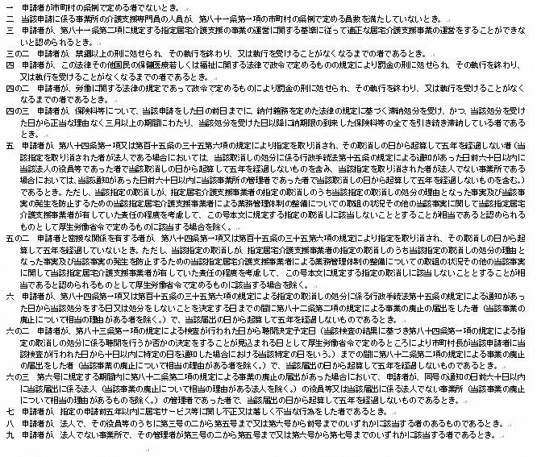
（別紙②：居宅介護支援事業所向け）
 | 介護保険法第７９条第２項

別紙③
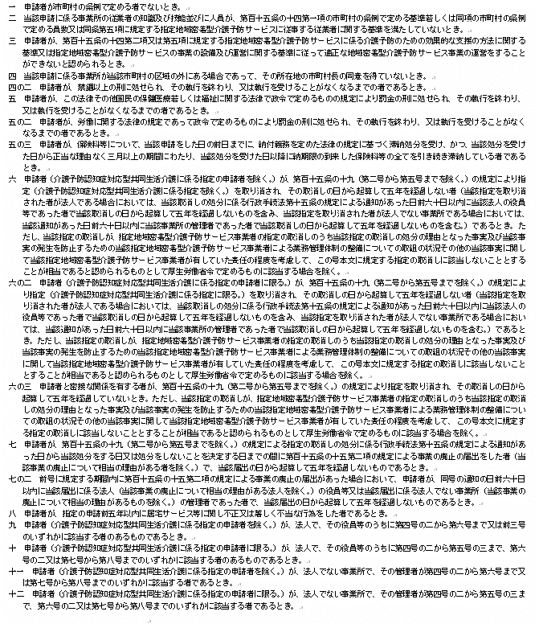
（別紙③：地域密着型介護予防サービス事業所向け）
 | 介護保険法第１１５条の１２第２項

